Sheet1
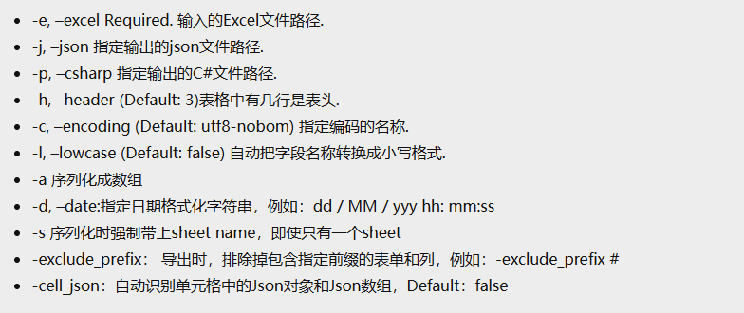
ID | Name | AssetName | HP | Attack | Defence | DateTest | #TestExclude | TestJsonArray | TestJsonObject | # 使用#可忽略掉此列
string | string | string | int | int | int | string | string | List<string> | Dictionary<string, string> | int float bool string 以及其列表 字典类型的Key必须为字符串
编号 | 名称 | 资源编号 | 血 | 攻击 | 防御 | 测试日期 | 测试过滤 | 测试单元格内的Json数组 | 测试单元格内的Json对象
BS001 | 鬼道士 | BS001 | 100 | 15 | 0 | 1/5/1998 | hello | ["player","enemy"] | 1 | List对应的填表格式 [1, 2, 3]
BS002 | 钟道 | BS002 | 332 | 22 | 3 | 2/1/1997 | hello | ["player","enemy"] | {"player":"enemy"} | List对应的填表格式 ["a", "b", "c"]
BS003 | 钟道 | BS003 | 332 | 22 | 44 | 3/7/1996 | hello | ["bad array","error"] | {"player":"enemy"} | 字典对应的填表格式 {"key" ： 1} {"key" : "aaa"}

